1월_정산내역서
네이버 프렌즈 어드민 > Comic > [시리즈] 매출 통계(이용권 포함) > [CP용] 정산내역서 > 내역 확인 후 세금계산서 정발행
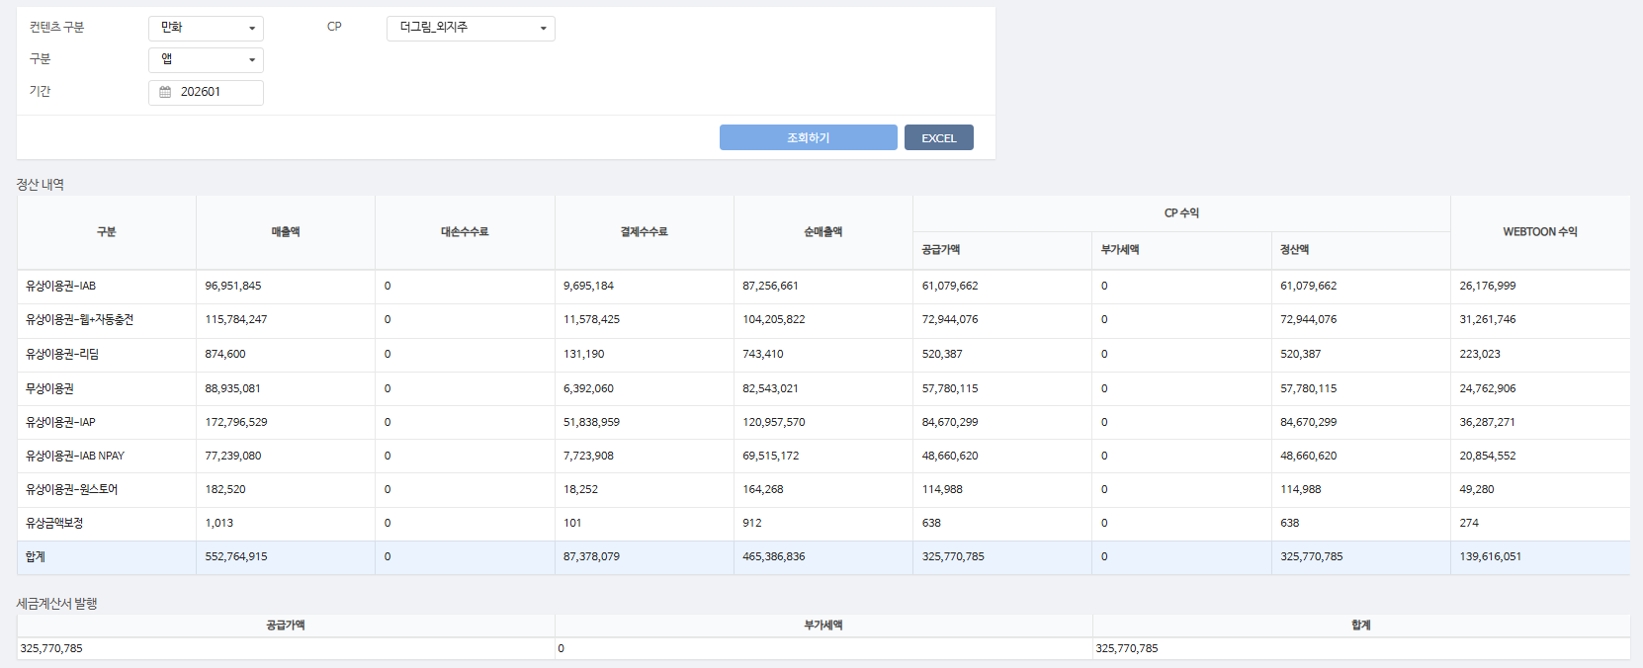
구분 | 매출액 | 대손수수료 | 결제수수료 | 순매출액 | CP 공급가액 | CP 부가세액 | CP 정산액 | WEBTOON 수익
유상이용권-IAB | 96,951,845 | - | 9,695,184 | 87,256,661 | 61,079,662 | - | 61,079,662 | 26,176,999
유상이용권-웹+자동충전 | 115,784,247 | - | 11,578,425 | 104,205,822 | 72,944,076 | - | 72,944,076 | 31,261,746
유상이용권-리딤 | 874,600 | - | 131,190 | 743,410 | 520,387 | - | 520,387 | 223,023
무상이용권 | 88,935,081 | - | 6,392,060 | 82,543,021 | 57,780,115 | - | 57,780,115 | 24,762,906
유상이용권-IAP | 172,796,529 | - | 51,838,959 | 120,957,570 | 84,670,299 | - | 84,670,299 | 36,287,271
유상이용권-IAB NPAY | 77,239,080 | - | 7,723,908 | 69,515,172 | 48,660,620 | - | 48,660,620 | 20,854,552
유상이용권-원스토어 | 182,520 | - | 18,252 | 164,268 | 114,988 | - | 114,988 | 49,280
유상금액보정 | 1,013 | - | 101 | 912 | 638 | - | 638 | 274
합계 | 552,764,915 | - | 87,378,079 | 465,386,836 | 325,770,785 | - | 325,770,785 | 139,616,051

구분 | 매출액 | 대손수수료 | 결제수수료 | 순매출액 | CP 공급가액 | CP 부가세액 | CP 정산액 | WEBTOON 수익
유상이용권-IAP | 143,115 | - | 42,934 | 100,181 | 70,126 | - | 70,126 | 30,055
유상이용권-리딤 | 1,100 | - | 165 | 935 | 655 | - | 655 | 280
유상이용권-IAB | 87,504 | - | 8,750 | 78,754 | 55,128 | - | 55,128 | 23,626
무상이용권 | 344,170 | - | 7,540 | 336,630 | 235,641 | - | 235,641 | 100,989
유상이용권-웹+자동충전 | 1,182,660 | - | 118,266 | 1,064,394 | 745,076 | - | 745,076 | 319,318
유상이용권-IAB NPAY | 94,680 | - | 9,468 | 85,212 | 59,648 | - | 59,648 | 25,564
합계 | 1,853,229 | - | 187,123 | 1,666,106 | 1,166,274 | - | 1,166,274 | 499,832

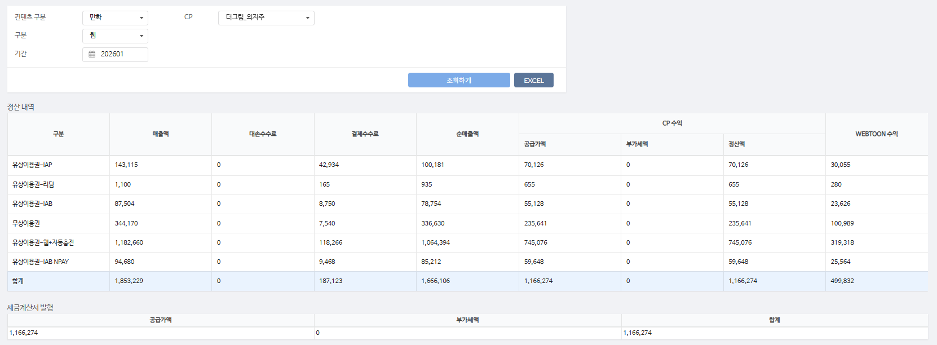
총 합계 | 554,618,144 | - | 87,565,202 | 467,052,942 | 326,937,059 | - | 326,937,059 | 140,115,883

 | TRUE |  | TRUE | TRUE | TRUE | TRUE | TRUE

1월_세금계산서
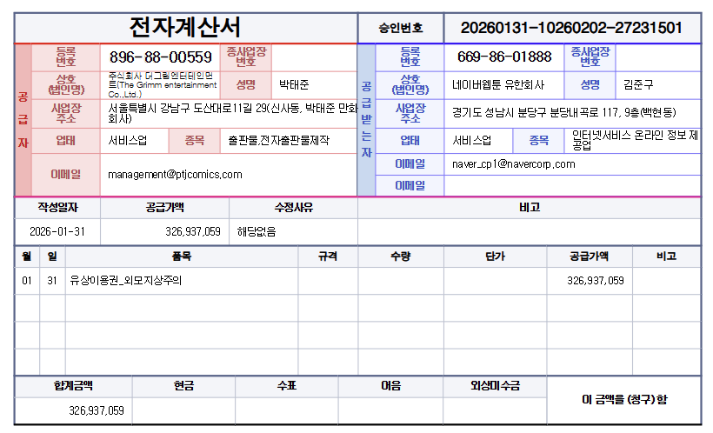

공급가액 | 부가세 | 합계
326,937,059 | - | 326,937,059
TRUE | TRUE | TRUE

